Filas
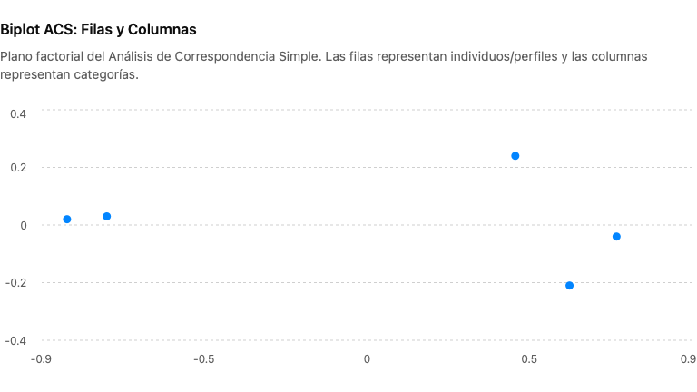
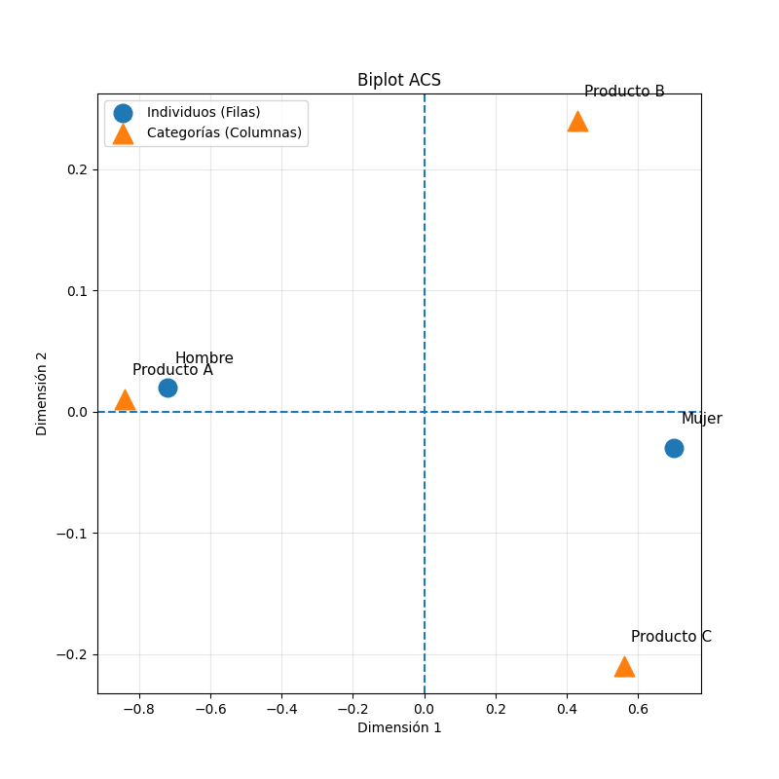
 | Producto A | Producto B | Producto C | TOTAL
Hombre | 40 | 15 | 10 | 65 |  | Paso 1. Tabla original
Mujer | 20 | 35 | 25 | 80 |  |  |  |  |  | COLUMNAS
TOTAL | 60 | 50 | 35 | 145 |  |  |  |  |  |  | A | B | C
 |  |  |  |  |  |  |  |  |  | A | 0
 | Producto A | Producto B | Producto C | TOTAL |  |  |  |  |  | B | 0.738 | 0
Hombre | 62% | 23% | 15% | 100% |  | Paso 2. Perfiles de fila |  |  |  | C | 0.77 | 0.03 | 0
Mujer | 25% | 44% | 31% | 100%
TOTAL | 41% | 34% | 24% | 100%

 | Producto A | Producto B | Producto C | TOTAL
Hombre | 67% | 30% | 29% | 45% |  | Paso 3. Pesos de columnas
Mujer | 33% | 70% | 71% | 55%
TOTAL | 100% | 100% | 100% | 100%

 | FILAS |  |  |  |  | Paso 4. Fórmula distancia χ²
 | A | B | C | TOTAL
 | 0.32 | 0.12 | 0.10 | 0.55

 | d^2 | 0.55
 | d | 0.74

 |  |  |  |  |  | H | M | J | A
 |  | H | M |  | H | 0
 | H | - | 0.74 |  | M | 0.74 | 0
 | M | 0.74 | - |  | J | 0.33 | 0.51 | 0
 |  |  |  |  | A | 1.02 | 0.88 | 0.42 | 0

